상품제안서
신신제약 신신파스 에어파스미니 100ml | 상품코드: F26966

 |  |  |  |  |  |  | 02-412-0044 | www.easy1.co.kr
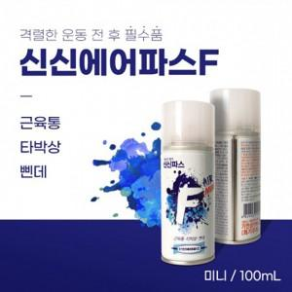

【상세/제작정보】 | 스티커 제작및 부착 비용 별도 문의.

【인쇄/포장옵션】 | / 포장불가능

【공급단가】 | 수량 | 200~ | 500~ | 1,000~ | 3,000~ | 5,000~
*VAT별도 | 단가 | 2,620원 | 2,580원 | 2,520원 | 2,450원 | 2,410원

【상품 URL】 | http://www.easy1.co.kr/src/goods_detail.php?gdno=26966

